ANEXO A
Anexo A

ANEXO "A" AL CONTRATO DE ARRENDAMIENTO DE FECHA 01 DE FEBRERO DE 2021 CELEBRADO ENTRE EL SEÑOR MATILDE IBARRA MENDEZ, POR SU PROPIO DERECHO (EL “ARRENDADOR”), Y POR LA OTRA PARTE MATC DIGITAL, S. DE R.L. DE C.V. (LA “ARRENDATARIA”), REPRESENTADA POR EL ING. GABRIEL GARCIA NACIF HID, RESPECTO AL INMUEBLE FRACCION B DE PREDIO DENOMINADO DOÑA BRIGIDA, CON UNA SUPERFICIE DE 5, 951.97 . (EL "INMUEBLE").

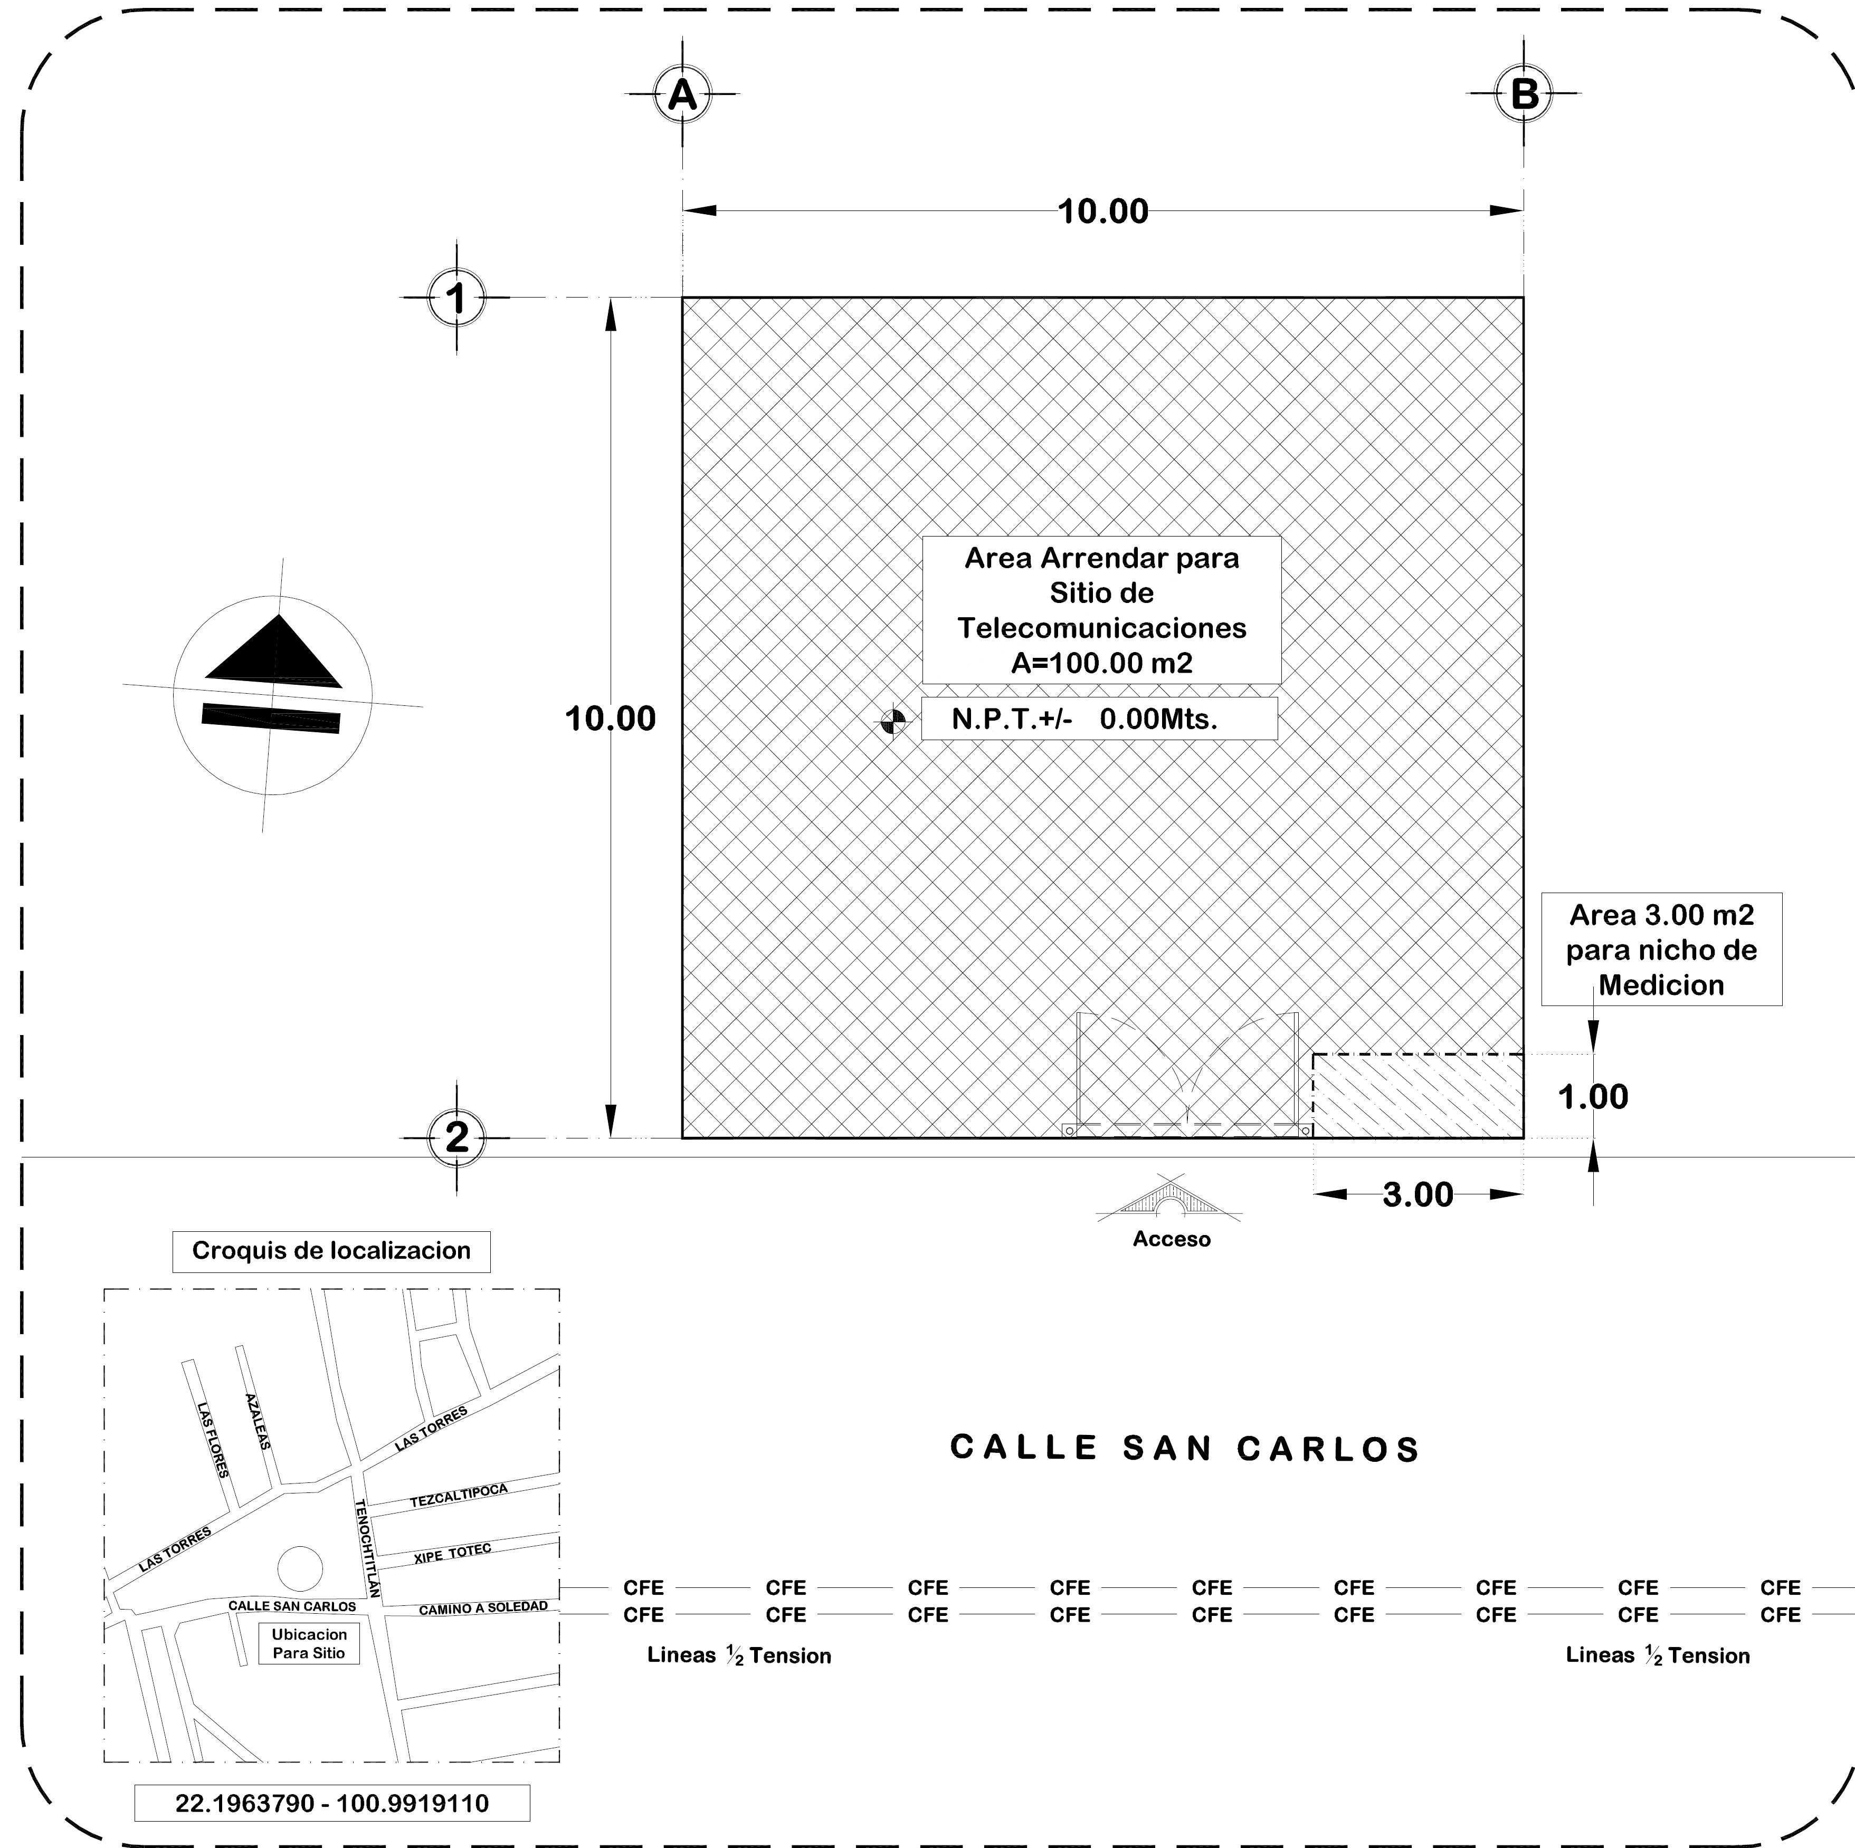

 | AREA ARRENDADA: |  |  |  | DIMENSIONES: | 10.00 X 08.00 |  |  | AREA | 80 | m2
 |  |  |  |  |  |  |  |  | AREA TOTAL | 80 | m2

DATOS GENERALES DEL SITIO

NOMBRE DE SITIO: |  |  |  |  |  |  |  |  |  |  |  | #N/A
NUMERO DE SITIO: |  |  | SLPSLP3769 |  |  |  |  |  |  |  |  | #N/A
NUMERO DE CMS:
COORDENADA DEL SITIO: |  |  | 22.196362 - 100.991922
SISTEMA DE MEDICIÓN: |  |  | WGS84
DIRECCIÓN: |  |  | FRACCION B DEL PRDIO DENOMINADO DOLA BRIGIDA, CON SUPERFICIE DE 5,951. 97

DATOS DEL ARRENDADOR

NOMBRE DE ARRENDADOR: |  |  |  | MATILDE IBARRA MENDEZ
DIRECCIÓN ARRENDADOR: |  |  |  | SAN CARLOS 505, CP. 78432, CAM REAL A SALTILLO Y LAS TORREES, RANCHITO DL CRUZ, SAN LUIS POTOSI, SAN LUIS POTOSI
TELEFONO ARRENDADOR: |  |  |  | 444 188 4049

NOTAS:
 |  | EL “ARRENDADOR” |  |  |  |  | LA “ARRENDATARIA”
 |  |  |  |  |  |  |  | MATC DIGITAL S. DE R.L. DE C.V

MATILDE IBARRA MENDEZ |  |  |  |  |  |  |  | ING. GABRIEL GARCIA NACIF HID
 |  |  |  |  |  |  |  | APODERADO

RICARDO |  |  |  |  |  |  |  | LIC. JENNIFER FLORES MENDOZA
TESTIGO |  |  |  |  |  |  |  | TESTIGO

